Estadísticas
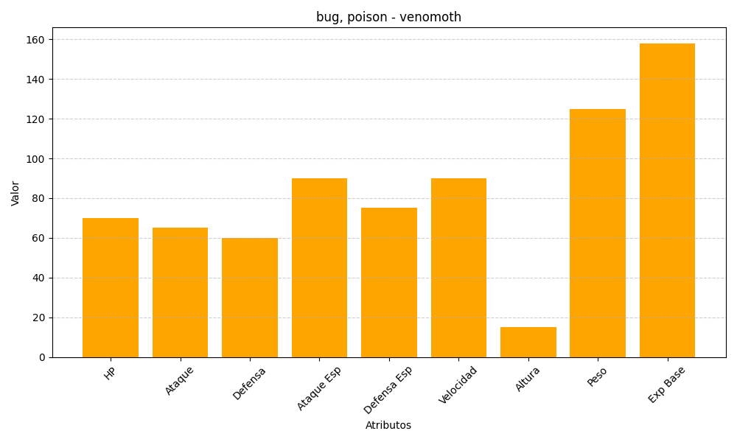
ID | Nombre | Tipo | HP | Ataque | Defensa | Ataque Especial | Defensa Especial | Velocidad | Altura | Peso | Experiencia Base
49 | venomoth | bug, poison | 70 | 65 | 60 | 90 | 75 | 90 | 15 | 125 | 158

